Müəllim Biologiya
Müəllim üçün qısa təlimat. Hər sualı DİM mənbəsi (imtahan tarixi, variant və nömrə) ilə tutuşdurun. Mətn avtomatik çıxarılıb, ona görə sağdakı orijinal şəkillər (varsa) ilə də yoxlayın: sual, variantlar və düzgün cavab düzgün olmalıdır. Hər şey düzgündürsə, 'çətinlik' (1 = çox asan, 5 = çox çətin) yazın və 'aktiv' sütununda 'bəli' seçin. Səhv və ya şübhə varsa 'xeyr' saxlayın və nəyin səhv olduğunu 'müəllim qeydi' sütununa yazın. 'Avtomatik qeyd' sütunu proqramın nəyi şübhəli saydığını göstərir (məsələn, 'oxşar sual: BIO-0005' varsa, iki sualdan birini 'xeyr' edin ki, təkrar olmasın).

kod | bölmə | mövzu | sual (mətn, pozula bilər) | A | B | C | D | E | düzgün cavab | çətinlik (1–5) | aktiv | müəllim qeydi | DİM mənbəsi | avtomatik qeyd | sual şəkli (orijinal) | izah şəkli (orijinal)
BIO-0007 | Botanika | Bakteriyalar və göbələklər | Əgər şibyəni əmələ gətirən canlılardan biri ən qədim aləmin nümayəndəsi olarsa, bu şibyə hansı canlıların birgə yaşayışından əmələ gəlmişdir? 1. Hüceyrələrinin quruluşuna görə biri prokariot, digəri isə eukariot olan canlıların 2. Xlorofili fotosintezedici membran üzərində yerləşən canlı ilə əsasən sporla çoxalan canlının 3. Avtotrof yolla qidalanan çoxhüceyrəli canlı ilə bütün növləri yalnız heterotrof yolla qidalanan aləmə aid canlının 4. Plazmidlərə malik canlı ilə xromatofora malik canlının | 1, 2 | 3, 4 | 1, 3 | 2, 3 | 2, 4 | A | 1 | bəli |  | 2026-07-12 qəbul, IV qrup, A variantı №7
BIO-0071 | Botanika | Bakteriyalar və göbələklər | Uyğunluğu müəyyən edin. Bakteriya formaları: 1. 2. 3 Onların törətdiyi xəstəliklər: a. vəba b. difteriya c. angina d. sibir yarası e. taun | 1 – a; 2 – b, c, e; 3 – d | 1 – a, c; 2 – b, d; 3 – e | 1 – c; 2 – b, d, e; 3 – a | 1 – d; 2 – a, e; 3 – b, c | 1 – c; 2 – b, e; 3 – a, d | C | 3 | bəli |  | 2025-07-13 qəbul, IV qrup, A variantı №12 | şəkil/struktur formul; cədvəl/parçalanmış mətn | 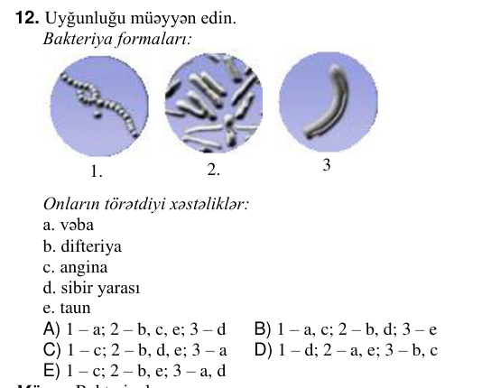
BIO-0109 | Botanika | Bakteriyalar və göbələklər | Birhüceyrəli göbələklər: 1. 2. 3. 4. 5. | 4, 5 | 2, 3, 4 | 1, 2, 3 | 1, 4 | 1, 5 | A | 3 | bəli |  | 2025-06-01 qəbul, IV qrup, A variantı №20 | şəkil/struktur formul; cədvəl/parçalanmış mətn | 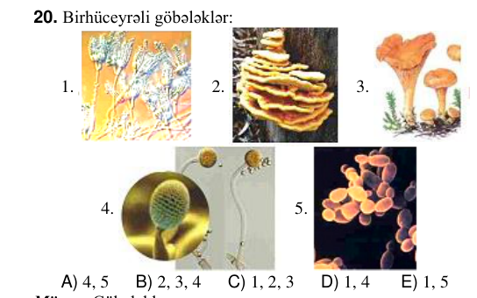
BIO-0018 | Botanika | Bitki aləminin inkişafı | Sxemə əsasən X-in yerində yazıla bilməz: X mitoz meyoz mayalanma 1. Söyüdün yaşıl çiçəyi 2. Qarğıdalının qıça çiçək qrupunun çiçəyi 3. Söyüdün sarımtıl çiçəyi 4. Günəbaxanın yalançı dilcikşəkilli çiçəyi 5. Zəncirotunun dilcikşəkilli çiçəyi | 3, 5 | 3, 4 | 1, 5 | 1, 2 | 2, 4 | B | 3 | bəli |  | 2026-07-12 qəbul, IV qrup, A variantı №18 | sxem/qrafik | 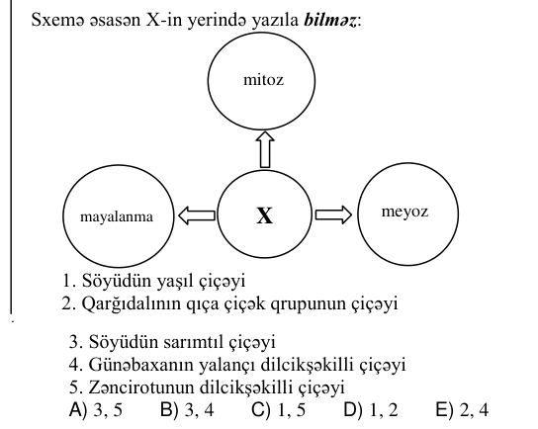
BIO-0032 | Botanika | Bitki aləminin inkişafı | Uyğunluğu müəyyən edin. Adi şamın sarımtıl-yaşıl qozası Qarğıdalının süpürgə çiçək qrupu Darının süpürgə çiçək qrupu 2 1 3 a. tozlanmada iştirak edir b. erkəkcik sapına malikdir c. mayalanma prosesi getmir d. çiçək pulcuğu və çiçək pərdəsinə malikdir e. haploid və diploid xromosom yığımlı hüceyrələrə malikdir | 1 – a, e; 2 – b, c; 3 – d | 1 – a, c; 2 – b, e; 3 – d | 1 – a, e; 2 – c; 3 – b, d | 1 – a; 2 – c, e; 3 – b, d | 1 – a; 2 – b, c; 3 – d, e | C | 3 | bəli |  | 2026-06-07 qəbul, IV qrup, A variantı №2 | sxem/qrafik; cədvəl/parçalanmış mətn | 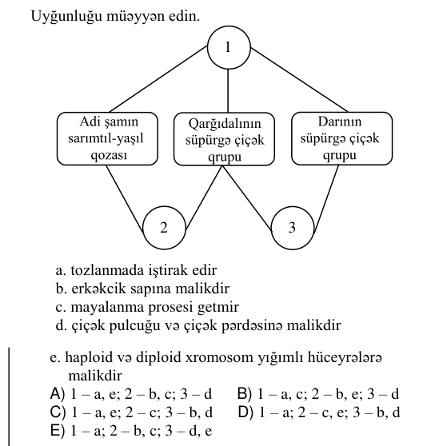 | 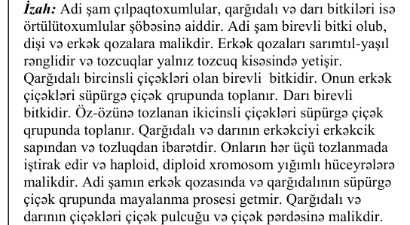
BIO-0069 | Botanika | Bitki aləminin inkişafı | Cədvəldə örtülütoxumlular hansı rəqəmlə göstərilmişdir? Bitki qrupu Quruluşu Yayıldığı mühit Cinsi çoxalmasında suyun vacibliyi Bir- hücey- rəli Çox- hücey- rəli Su Quru 1 + + + + + 2 – + + + + 3 – + – + – 4 – + + + – | yalnız 2 | 1, 4 | 1, 3 | 2, 3 | yalnız 4 | E | 3 | bəli |  | 2025-07-13 qəbul, IV qrup, A variantı №10 | cədvəl | 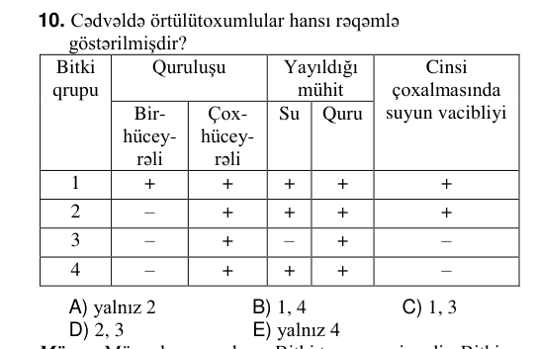
BIO-0096 | Botanika | Bitki aləminin inkişafı | Eyler-Venn diaqramına əsasən uyğun bəndləri müəyyən edin. Yaşıl çiçəkli söyüd Adi şam 1 2 3 a. mayalanma baş verir b. üç növ generativ orqana malikdir c. tozcuq kisələri var d. tozlanma baş verir e. üç növ vegetativ orqana malikdir | 1 – b; 2 – c; 3 – a, d, e | 1 – b; 2 – a, d; 3 – c, e | 1 – a, b; 2 – c; 3 – d, e | 1 – d; 2 – c, e; 3 – a, b | 1 – e; 2 – a; 3 – b, c, d | A | 3 | bəli |  | 2025-06-01 qəbul, IV qrup, A variantı №7 | sxem/qrafik | 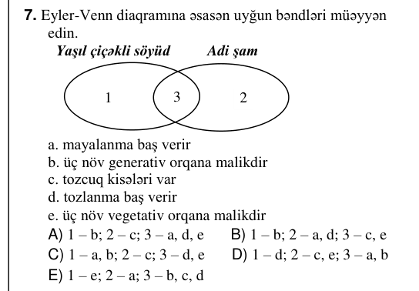
BIO-0014 | Botanika | Generativ orqanlar | Eyler-Venn diaqramına əsasən uyğunluğu müəyyən edin. Lobyanın toxumu Buğdanın toxumu I III II 1. taycıqlardakı yuvalarda yerləşir 2. göbəkciyə malikdir 3. ehtiyat qida maddələri ləpə yarpağı vasitəsi ilə rüşeymə daxil olur 4. bitkinin əsas gövdəsi rüşeym tumurcuğundan inkişaf edir 5. meyvəyanlığı toxum qabığı ilə bitişikdir | I – 1, 4; II – 3, 5; III – 2 | I – 2, 4; II – 1, 3; III – 5 | I – 1, 3; II – 2, 4; III – 5 | I – 2, 5; II – 1, 3; III – 4 | I – 1, 2; II – 3, 5; III – 4 | E | 3 | bəli |  | 2026-07-12 qəbul, IV qrup, A variantı №14 | sxem/qrafik; cədvəl/parçalanmış mətn | 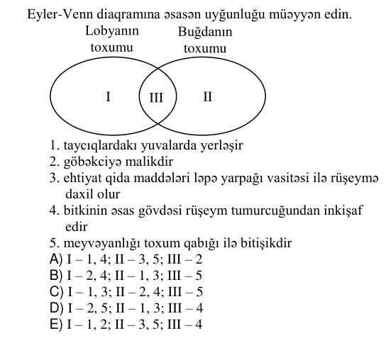
BIO-0039 | Botanika | Generativ orqanlar | Bitki toxumunun hansı hissəsi (hissələri) ziqotdan əmələ gəlməmişdir? 2 3 4 5 | 1, 4 | yalnız 3 | 2, 5 | yalnız 5 | 2, 4 | D | 3 | bəli |  | 2026-06-07 qəbul, IV qrup, A variantı №9 | şəkil/struktur formul; cədvəl/parçalanmış mətn | 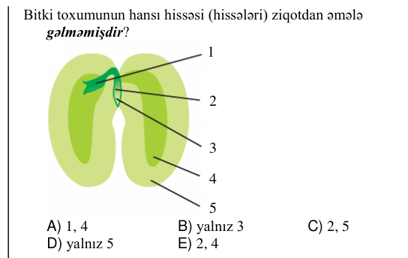
BIO-0066 | Botanika | Generativ orqanlar | Paxlanın meyvəyanlığı necə adlanır? | buynuzmeyvə | toxumca | arakəsmə | taycıqlar | qabıq | D | 3 | bəli |  | 2025-07-13 qəbul, IV qrup, A variantı №7
BIO-0009 | Botanika | Vegetativ orqanlar | Eyler-Venn diaqramına əsasən uyğunluğu müəyyən edin. I III II 1. ölü hüceyrələrdən təşkil olunub 2. canlı hüceyrələrdən təşkil olunub 3. ötürücü toxuma qrupuna aiddir 4. əsasən qeyri-üzvi maddələri daşıyır 5. gövdənin qabıq qatında rast gəlinir 6. yarpağın damarlarında rast gəlinir | I – 1, 5; II – 2, 6; III – 3, 4 | I – 3, 5; II – 1, 4; III – 2, 6 | I – 2, 6; II – 1, 3; III – 4, 5 | I – 1, 6; II – 2, 3; III – 4, 5 | I – 2, 5; II – 1, 4; III – 3, 6 | E | 3 | bəli |  | 2026-07-12 qəbul, IV qrup, A variantı №9 | sxem/qrafik; şəkil/struktur formul | 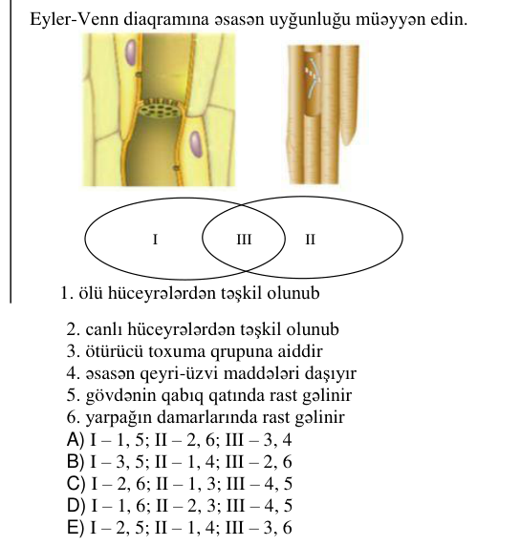
BIO-0038 | Botanika | Vegetativ orqanlar | Hansı yeraltı şəkildəyişmələrdə təpə və yan tumurcuqları ola bilər? 1 2 3 4 | 1, 2, 4 | 2, 3, 4 | 1, 2, 3 | yalnız 2, 4 | yalnız 3, 4 | C | 3 | bəli |  | 2026-06-07 qəbul, IV qrup, A variantı №8 | şəkil/struktur formul; cədvəl/parçalanmış mətn | 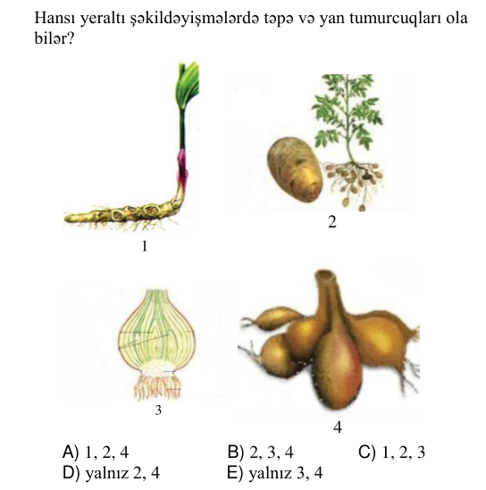
BIO-0060 | Botanika | Vegetativ orqanlar | Qrafikdə çiçəkli bitkinin transpirasiyasının intensivliyinin zamandan asılılığı verilmişdir. Bu qrafikə əsasən doğru olan fikirləri müəyyən edin. t₁ → t₂ t³ zaman transpirasiyanın intensivliyi 0 1. 0-t₁ zaman aralığında yarpaqlarda ağızcıqlar açıq olmuşdur 2. t₁-t₂ zaman aralığında hava küləkli olmuşdur 3. bitki 0-t₁ və t₂-t₃ zaman aralıqlarında yalnız fotosintez etmişdir 4. t₁-t₂ zaman aralığında havanın rütubəti çox olmuşdur 5. 0-t₁ və t₂-t₃ zaman aralıqlarında torpaqdan udulan suyun miqdarı artmışdır | 1, 3 | 1, 4, 5 | 3, 4, 5 | 1, 2 | 2, 4, 5 | B | 3 | bəli |  | 2025-07-13 qəbul, IV qrup, A variantı №1 | oxun şərti (üstündəki/altındakı mətn); sxem/qrafik; cədvəl/parçalanmış mətn | 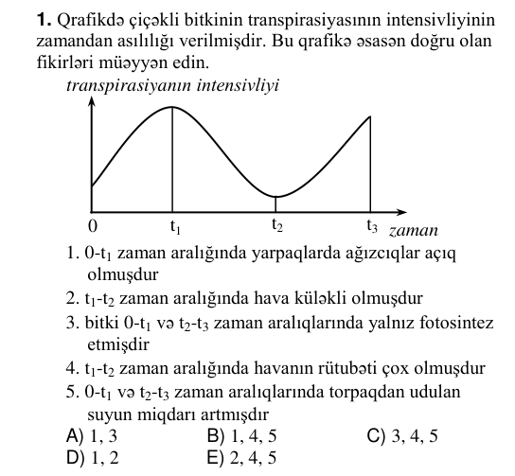
BIO-0092 | Botanika | Vegetativ orqanlar | Ağac gövdəsinin quruluş sxemi üçün uyğunluğu müəyyən edin. 2 3 1 a. qeyri-üzvi maddələri daşıyan borucuqlar yerləşir b. gövdənin eninə böyüməsini təmin edir c. qabıq və oduncaq hüceyrələri yaradır d. illik halqalar yerləşir e. mərciməklər yerləşir | 1 – e; 2 – b; 3 – a, c, d | 1 – a, e; 2 – b, c; 3 – d | 1 – b; 2 – c, e; 3 – a, d | 1 – e; 2 – b, c; 3 – a, d | 1 – c, e; 2 – b, d; 3 – a | D | 3 | bəli |  | 2025-06-01 qəbul, IV qrup, A variantı №3 | şəkil/struktur formul | 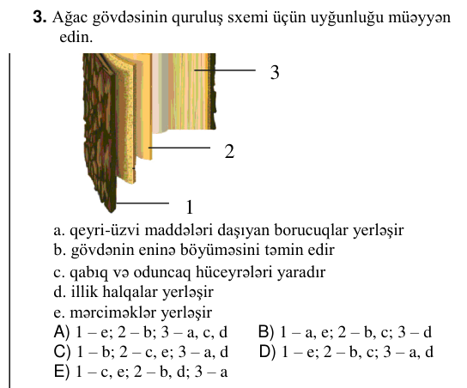
BIO-0001 | Botanika | Yosunlar, mamırlar, qıjılar, çılpaqtoxumlular | Ulotriksdə hansı hüceyrələrin birləşməsindən ziqot əmələ gələr? | qamçısız hüceyrələrin | dördqamçılı hüceyrələrin | sporların | ikiqamçılı hüceyrələrin | zoosporların | D | 3 | bəli |  | 2026-07-12 qəbul, IV qrup, A variantı №1
BIO-0040 | Botanika | Yosunlar, mamırlar, qıjılar, çılpaqtoxumlular | Yaşıl quş mamırının çoxalmasını əks etdirən sxemdə göstərilən bütün hüceyrələrin xromosom yığımlarının cəmi nəyə bərabərdir? Spor → Protonemanın hüceyrəsi Dişi qametofitin → hüceyrəsi Erkək qametofitin → hüceyrəsi Yumurtahüceyrə → Spermatozoid Ziqot Qutucuq divarı hüceyrəsi | 16n | 8n | 10n | 12n | 14n | C | 3 | bəli |  | 2026-06-07 qəbul, IV qrup, A variantı №10 | reaksiya oxu (mətndə yoxdur); cədvəl/parçalanmış mətn | 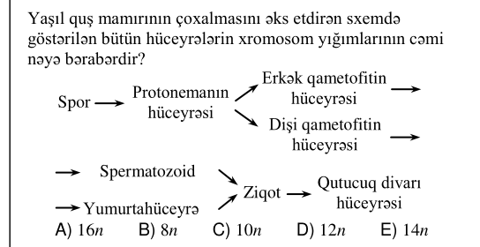
BIO-0077 | Botanika | Yosunlar, mamırlar, qıjılar, çılpaqtoxumlular | Eyler-Venn diaqramına əsasən uyğun bəndləri müəyyən edin. X Z Y 1. Yetkin fərdi cinsiyyətli nəsil ola bilər 2. Yetkin fərdi spor əmələ gətirə bilər 3. Yetkin fərdi qamet əmələ gətirmir 4. Yetkin fərdlərində mitoz və meyoz bölünmə gedə bilər 5. “Süngər” adlanır X Y Z | 4, 5 1, 3 | 5 2, 3 1, 4 | 2, 4 1, 5 | 1, 5 3 2, 4 | 1, 3 5 2, 4 | D | 3 | bəli |  | 2025-07-13 qəbul, IV qrup, A variantı №18 | sxem/qrafik; şəkil/struktur formul; cədvəl/parçalanmış mətn | 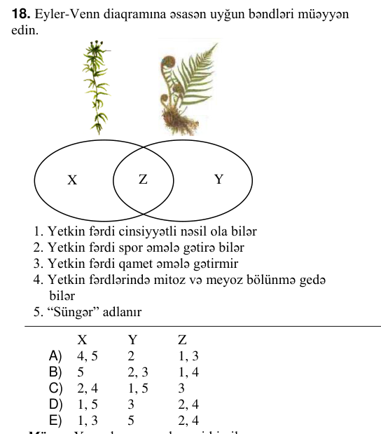
BIO-0090 | Botanika | Yosunlar, mamırlar, qıjılar, çılpaqtoxumlular | Qıjı, qatırquyruğu və plaunların oxşar cəhətləri: | meyvəkök | yetkin forması – qametofit | mil kök sistemi | saçaqlı kök sistemi | toxumla çoxalma | D | 3 | bəli |  | 2025-06-01 qəbul, IV qrup, A variantı №1
BIO-0006 | Botanika | Örtülütoxumlular şöbəsi | Noxud bitkisinin çiçəklərində çiçək düsturundakı struktur elementlərinin sayının cəmi 210-dur. Bu bitkinin hər bir çiçəyində 8 rüşeym kisəsi var. Bu çiçəklərdə maksimum sayda toxumun əmələ gəlməsi üçün ikiqat mayalanmada bilavasitə cəmi neçə hüceyrə iştirak etməlidir? | 320 | 240 | 350 | 120 | 80 | A | 3 | bəli |  | 2026-07-12 qəbul, IV qrup, A variantı №6 |  |  | 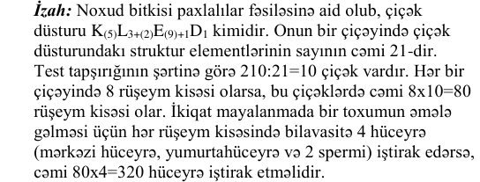
BIO-0061 | Botanika | Örtülütoxumlular şöbəsi | Verilən bitkilərin çiçəyindəki erkəkciklərin sayının artması ardıcıllığını müəyyən edin. 1. lobya 2. quşəppəyi 3. qarğıdalı 4. tütün | 2, 1, 4, 3 | 3, 4, 1, 2 | 2, 1, 3, 4 | 3, 4, 2, 1 | 4, 3, 2, 1 | D | 3 | bəli |  | 2025-07-13 qəbul, IV qrup, A variantı №2
BIO-0048 | Zoologiya | Buğumayaqlılar | Yetkin X orqanizmini müəyyən edin. X bığcıqlar xitin borulu sinir sistemi qanda karbon qazı + + – – 1. çay xərçəngi 2. xaçlı hörümçək 3. may böcəyi 4. kəpənək 5. yengəc | 1, 5 | 2, 3 | 4, 5 | 3, 4 | 1, 2 | D | 3 | bəli |  | 2026-06-07 qəbul, IV qrup, A variantı №18 | sxem/qrafik; cədvəl/parçalanmış mətn | 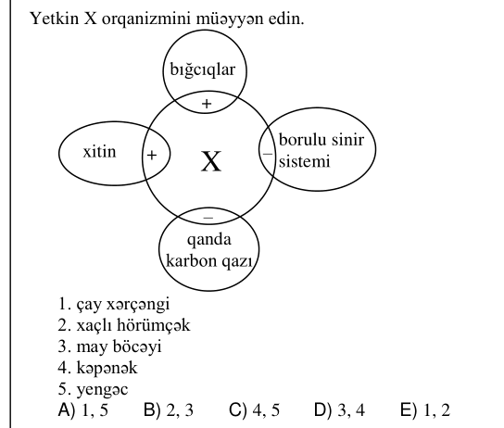
BIO-0079 | Zoologiya | Buğumayaqlılar | Xaçlı hörümçəyin baş-döş hissəsində yerləşən orqanlar: 1. zəhər vəzisi 2. mədə 3. tor vəziləri 4. ürək 5. xeliser 6. cinsiyyət vəzisi | 2, 5, 6 | 1, 3, 4 | 2, 4, 6 | 3, 5, 6 | 1, 2, 5 | E | 3 | bəli |  | 2025-07-13 qəbul, IV qrup, A variantı №20
BIO-0114 | Zoologiya | Buğumayaqlılar | Müəyyən ərazidə yayılmış çay xərçəngi, xaçlı hörümçək və may böcəklərinin cəmi 620 yerimə ayaqları vardır. Bu heyvanlardan 48-i çay xərçəngidir. Xaçlı hörümçəklə may böcəyinin ətraflarının sayının 4:3 nisbətində olduğunu bilərək, burada neçə xaçlı hörümçək olduğunu hesablayın. |  |  |  |  |  | 10 | 3 | bəli |  | 2025-06-01 qəbul, IV qrup, A variantı №25
BIO-0020 | Zoologiya | Heyvanlar aləminin inkişafı | Cədvələ əsasən doğru fikri müəyyən edin. Xəstəliklər Törədiciləri Keçiriciləri Vəba X Y Leyşmanioz M N Malyariya Z K | Z və K eyni aləmə aid ola bilməz | X və Y eyni aləmə aid ola bilməz | Y, N, K eyni aləmə aid ola bilməz | X, M, Z eyni aləmə aid ola bilər | X və N eyni aləmə aid ola bilər | B | 3 | bəli |  | 2026-07-12 qəbul, IV qrup, A variantı №20 | cədvəl; izahda: cədvəl | 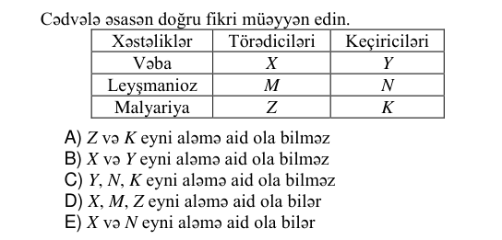 | 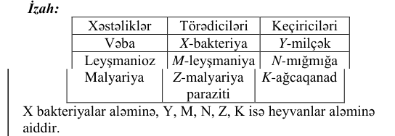
BIO-0034 | Zoologiya | Heyvanlar aləminin inkişafı | Uyğunluğu müəyyən edin. 1. Ürək boşluğundan yalnız arterial qan keçir 2. Ürək boşluğundan həm venoz, həm də arterial qan keçir 3. Ürək boşluğundan keçən qan nə venoz, nə də arterialdır a. b. c. d. e. | 1 – b, e; 2 – a, d ; 3 – c | 1 – a; 2 – b; 3 – d, e | 1 – a, b; 2 – d ; 3 – c | 1 – b; 2 – a, d; 3 – c, e | 1 – b; 2 – a, d ; 3 – c | E | 3 | bəli |  | 2026-06-07 qəbul, IV qrup, A variantı №4 | şəkil/struktur formul; cədvəl/parçalanmış mətn | 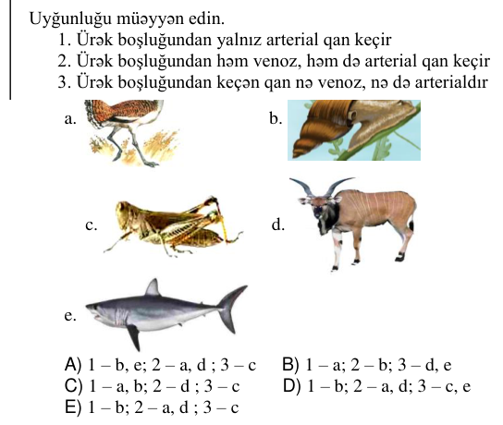
BIO-0062 | Zoologiya | Heyvanlar aləminin inkişafı | Uyğunluğu müəyyən edin. 1. Postembrional inkişaf dövründə qan dövranlarının sayı artır 2. Onurğası iki şöbədən ibarətdir 3. Erkək fərdləri homoqametdir a. göl qurbağası b. Asiya bəbiri c. təlxə d. xanı balığı e. dəniz tısbağası | 1 – a, b; 2 – d; 3 – c, e | 1 – c, d; 2 – e; 3 – a, b | 1 – a, c; 2 – d; 3 – e | 1 – b; 2 – c, d; 3 – a, e | 1 – a; 2 – d; 3 – c, e | E | 3 | bəli |  | 2025-07-13 qəbul, IV qrup, A variantı №3 |  |  | 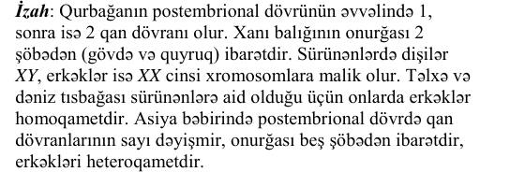
BIO-0102 | Zoologiya | Heyvanlar aləminin inkişafı | Hansı mülahizə yanlışdır? Xəstəliklər Törədici Keçirici Ensefalit X Y Yuxu M N Taun Z K | M və K eyni aləmə aiddir | Z və K müxtəlif aləmlərə aiddir | Y, N, K eyni aləmə aiddir | M və Z müxtəlif aləmlərə aiddir | X, M, Z eyni aləmə aiddir | E | 3 | bəli |  | 2025-06-01 qəbul, IV qrup, A variantı №13 | cədvəl; izahda: cədvəl | 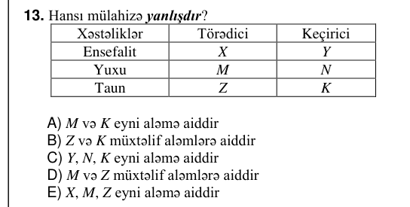
BIO-0004 | Zoologiya | Qurdlar və molyusklar | Sxemə əsasən doğru kəsişmələri müəyyən edin. Əsas və aralıq sahibləri onurğalı heyvandır 4 2 1 3 Öküz soliteri Geohelmintdir Əsas və aralıq sahibləri atmosfer havası ilə tənəffüs edir Aralıq sahibində törətdiyi xəstəlik teniarinxozdur | 1, 3 | 2, 3 | 1, 4 | 2, 4 | 3, 4 | A | 3 | bəli |  | 2026-07-12 qəbul, IV qrup, A variantı №4 | sxem/qrafik; cədvəl/parçalanmış mətn | 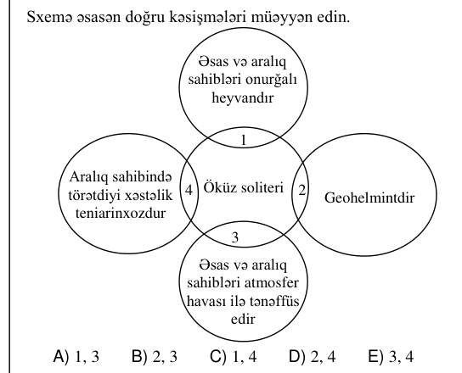
BIO-0064 | Zoologiya | Qurdlar və molyusklar | X – insan askaridinin nazik bağırsaqda yumurtadan çıxan sürfəsidir. Bu inkişaf mərhələsi üçün doğru kəsişmələri müəyyən edin. həm arteriya, həm də vena damarlarında rast gəlinə bilər 1 normal miqrasiya zamanı həm arterial, həm də venoz qan ilə daşınır 2 adətən ürəyin yalnız sağ hissəsində rast gəlinir 4 3 diafraqma dəliyindən ağciyər venası və qarın aortası ilə keçir X | 1, 3 | yalnız 2 | 1, 4 | yalnız 3 | 2, 4 | C | 3 | bəli |  | 2025-07-13 qəbul, IV qrup, A variantı №5 | sxem/qrafik; cədvəl/parçalanmış mətn | 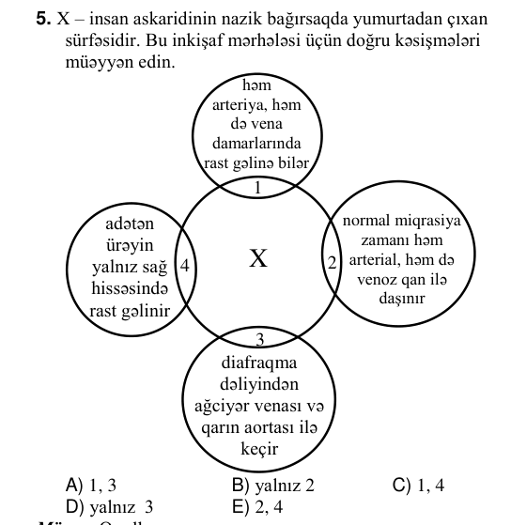
BIO-0093 | Zoologiya | Qurdlar və molyusklar | Həzm sistemi yalnız bir dəliklə xarici mühitlə əlaqəli olanlar: | ağ planari və nereid | soxulcan və ağ planari | soxulcan və insan askaridi | insan askaridi və öküz soliteri | ağ planari və qaraciyər sorucusu | E | 3 | bəli |  | 2025-06-01 qəbul, IV qrup, A variantı №4
BIO-0003 | Zoologiya | Quşlar və məməlilər | Uyğunluğu müəyyən edin. Plasentası → → vardır 2 Döş tilinə malikdir 3 1 → Su → heyvanıdır a. balina b. pinqvin c. yarasa d. ördək e. delfin | 1 – b, d; 2 – a, e; 3 – c | 1 – a, e; 2 – c, d; 3 – b | 1 – a, e; 2 – c; 3 – b, d | 1 – a, b; 2 – c; 3 – d, e | 1 – c, e; 2 – a; 3 – b, d | C | 3 | bəli |  | 2026-07-12 qəbul, IV qrup, A variantı №3 | sxem/qrafik; cədvəl/parçalanmış mətn | 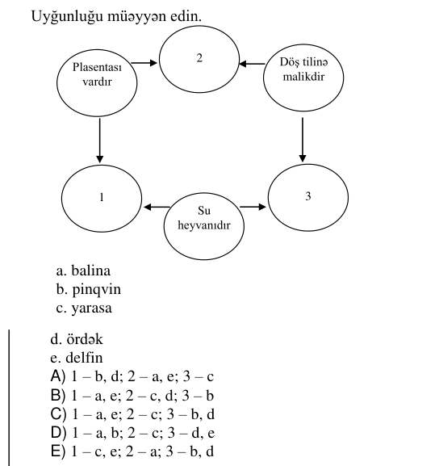
BIO-0045 | Zoologiya | Quşlar və məməlilər | Şəklə əsasən ön ətrafların qurşaq hissəsinə aid olan sümükləri müəyyən edin. 6 5 4 3 2 1 | 2, 3, 5 | 1, 4, 6 | 2, 3, 4 | 1, 2, 4 | 3, 5, 6 | A | 3 | bəli |  | 2026-06-07 qəbul, IV qrup, A variantı №15 | şəkil/struktur formul; cədvəl/parçalanmış mətn | 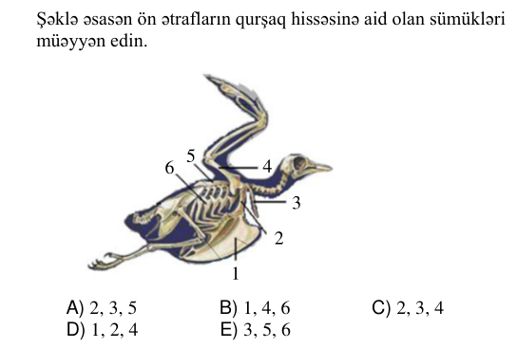
BIO-0084 | Zoologiya | Quşlar və məməlilər | Məməli bir heyvanın döş qəfəsində 34 sümük olsa, onun skeletinin bu hissəsindəki tək sümüklərin sayı cüt sümüklərin sayından nə qədər az olar? |  |  |  |  |  | 10 | 3 | bəli |  | 2025-07-13 qəbul, IV qrup, A variantı №25 |  |  | 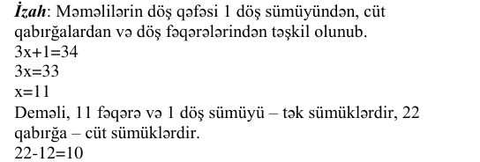
BIO-0099 | Zoologiya | Quşlar və məməlilər | Hansı mülahizə doğru deyil? | bəzi suda yaşayan məməlilərin tük örtüyü olmur | suda yaşayan məməlilər ağciyərlərlə tənəffüs edir | bəzi suda yaşayan məməlilər quruya çıxır | suda yaşayan məməlilər yalnız suda çoxalır | suda yaşayan məməlilər balalarını süd ilə bəsləyir | D | 3 | bəli |  | 2025-06-01 qəbul, IV qrup, A variantı №10
BIO-0074 | Zoologiya | Xordalılar, balıqlar, suda-quruda yaşayanlar, sürünənlər | Qurbağanın skeletində yoxdur: | əsl qabırğalar | baldır sümükləri | quyruq sümüyü | qarğa sümükləri | döş sümüyü | A | 3 | bəli |  | 2025-07-13 qəbul, IV qrup, A variantı №15
BIO-0016 | Zoologiya | İbtidailər və bağırsaqboşluqlular | Şirin su hidrasının bədəni neçə qatdan ibarətdir? | 3 | 5 | 4 | 2 | 1 | D | 3 | bəli |  | 2026-07-12 qəbul, IV qrup, A variantı №16
BIO-0044 | Zoologiya | İbtidailər və bağırsaqboşluqlular | Şəkildə bağırsaqboşluqlular tipinə aid canlının həyat dövranı əks olunmuşdur. Doğru mülahizəni müəyyən edin. | postembrional inkişafı düzünədir | hermafrodit olan iki fərd çarpaz mayalanmışdır | 1, 4 və 5 diploid hüceyrələrdən təşkil olunmuşdur | 1 və 2 bir hüceyrədən ibarətdir | 3 və 5 bilavasitə planuladan əmələ gəlir | D | 3 | bəli |  | 2026-06-07 qəbul, IV qrup, A variantı №14 | şəkil/struktur formul | 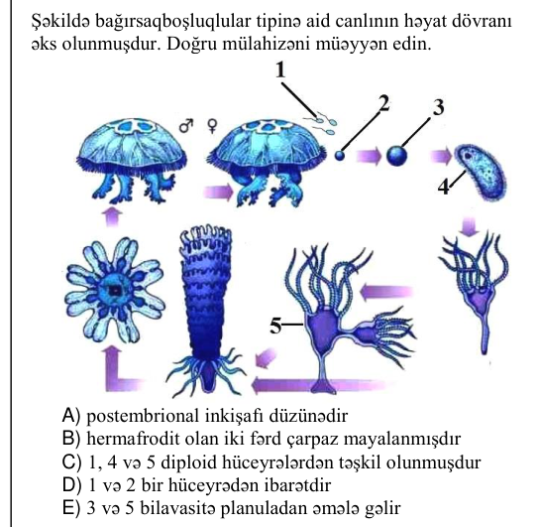
BIO-0073 | Zoologiya | İbtidailər və bağırsaqboşluqlular | Şirin su hidrasına aid düzgün fikirləri müəyyən edin. 1. Ektoderma qatında fərqli xromosom yığımına malik hüceyrələrə rast gəlinə bilər 2. Somatik mutasiyalar irsən nəsilə ötürülə bilər 3. Yumurtahüceyrəsi hərəkətsizdir 4. Qamçılı hüceyrələrinin hamısı eyni funksiya daşıyır 5. Həzm hüceyrələrinin və dəri-əzələ hüceyrələrinin xromosom yığımı eyni olur | 1, 3, 4 | 2, 3, 4 | 2, 4, 5 | 1, 2, 5 | 1, 3, 5 | D | 3 | bəli |  | 2025-07-13 qəbul, IV qrup, A variantı №14 |  |  | 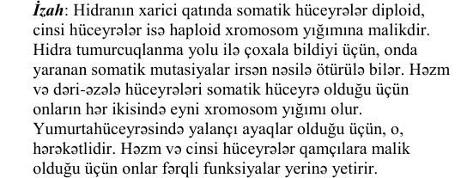
BIO-0107 | Zoologiya | İbtidailər və bağırsaqboşluqlular | Bağırsaqboşluqlular tipinə aid canlılarda rast gəlinən şəkildəki hüceyrə haqqında verilən ifadələrdən hansı yanlışdır? 1 2 | aralıq hüceyrələrdən əmələ gəlir | vəzili hüceyrələr ilə eyni qatda yerləşə bilməz | bədənin hər iki qatında yerləşir | dəri-əzələ hüceyrələri ilə yanaşı yerləşə bilər | 2-nin kapsuldan çıxması üçün 1 qıcıqlanmalıdır | C | 3 | bəli |  | 2025-06-01 qəbul, IV qrup, A variantı №18 | şəkil/struktur formul | 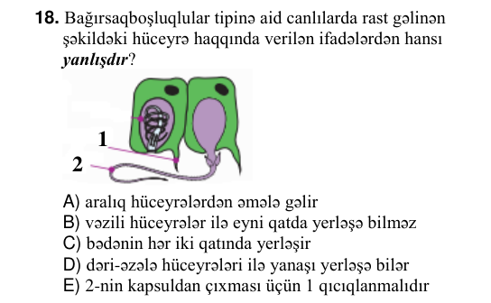
BIO-0108 | İnsan anatomiyası və fiziologiyası | Daxili sekresiya vəziləri | İnsanda hansı vəzilər yalnız xarici sekresiya vəzilərinə aiddir? | timus | qalxanabənzər | böyrəküstü | mədəaltı | mədə | E | 3 | bəli |  | 2025-06-01 qəbul, IV qrup, A variantı №19
BIO-0049 | İnsan anatomiyası və fiziologiyası | Dayaq-hərəkət sistemi | İnsan orqanizmində əzələ toxumasının növləri üçün uyğunluğu müəyyən edin. a. işi qeyri – iradidir b. yığılma və boşalma qabiliyyətinə malikdir c. udlaq və qırtlaq əzələləri bu toxumadan təşkil olunmuşdur d. mezoderma mənşəlidir e. işi avtonom sinir sistemi ilə tənzimlənir | 1 – a, d; 2 – b; 3 – c, e | 1 – a, e; 2 – b, d; 3 – c | 1 – e; 2 – b, d; 3 – a, c | 1 – b, c; 2 – d, e; 3 – a | 1 – b, e; 2 – c; 3 – a, d | B | 3 | bəli |  | 2026-06-07 qəbul, IV qrup, A variantı №19 | şəkil/struktur formul | 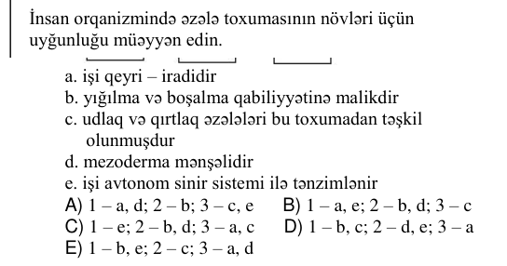
BIO-0072 | İnsan anatomiyası və fiziologiyası | Dayaq-hərəkət sistemi | İnsan skeletində dik gəzməklə əlaqədar deyil: | ayağın altının tağ şəklində olması | oma sümüyünün möhkəmlənməsi | onurğada 4 əyriliyin əmələ gəlməsi | kəllənin üz şöbəsinin beyin şöbəsindən kiçik olması | döş qəfəsinin yanlara doğru genişlənməsi | D | 3 | bəli |  | 2025-07-13 qəbul, IV qrup, A variantı №13
BIO-0046 | İnsan anatomiyası və fiziologiyası | Həzm və maddələr mübadiləsi | Pankreatit xəstəliyi zamanı: 1. mədəaltı vəzinin xarici sekretor funksiyası pozulur 2. mədəaltı vəzinin ifraz etdiyi amilazanın miqdarı artır 3. bağırsaq möhtəviyyatı turş reaksiyalı olur 4. yalnız karbohidratların həzmi pozulur 5. karbohidratların, zülalların, yağların həzmi pozulur 6. əksər hallarda mədə şirəsində pepsinin miqdarı azalır | 1, 4, 6 | 1, 3, 5 | 3, 5, 6 | 1, 2, 5 | 2, 4, 6 | B | 3 | bəli |  | 2026-06-07 qəbul, IV qrup, A variantı №16
BIO-0101 | İnsan anatomiyası və fiziologiyası | Həzm və maddələr mübadiləsi | Sxemdə verilmiş proses sağlam insanda harada baş verir? + yağ turşusu qliserin yağ | yalnız yoğun bağırsaqda | nazik bağırsaqda | yalnız mədə və yoğun bağırsaqda | ağız boşluğunda | yalnız mədədə | B | 3 | bəli |  | 2025-06-01 qəbul, IV qrup, A variantı №12 | sxem/qrafik; cədvəl/parçalanmış mətn | 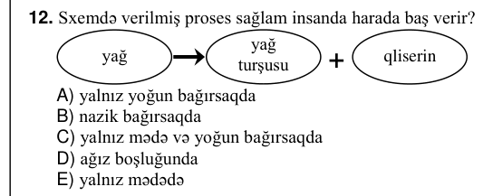
BIO-0019 | İnsan anatomiyası və fiziologiyası | Qan, qan dövranı, tənəffüs | Ağciyər alveollarında qazlar mübadiləsi zamanı aşağıdakılardan hansı baş vermir? | ağciyər kapilyarlarındakı qanda O₂-nin miqdarının artması | ağciyər kapilyarlarındakı qanda CO₂-nin miqdarının artması | O₂-nin alveollardan qana keçməsi | ağciyər kapilyarlarında venoz qanın arterial qana çevrilməsi | ağciyər kapilyarlarındakı qanda CO₂-nin miqdarının azalması | B | 3 | bəli |  | 2026-07-12 qəbul, IV qrup, A variantı №19
BIO-0036 | İnsan anatomiyası və fiziologiyası | Qan, qan dövranı, tənəffüs | Sağlam insanın qanında adrenalinin miqdarının (m) zamandan (t) asılı olaraq dəyişməsi qrafiki verilmişdir. t₁–t₂intervalında nə baş verə bilər? m t₁ → t₂ t 1. qan təzyiqi yüksələr 2. ürəyin işi güclənər 3. nəbz vurğularının sayı azalar 4. qlükozanın qanda miqdarı azalar 5. qlükozanın qanda miqdarı artar | 2, 5 | 3, 4 | 1, 5 | 1, 3 | 2, 4 | B | 3 | bəli |  | 2026-06-07 qəbul, IV qrup, A variantı №6 | cədvəl; sxem/qrafik | 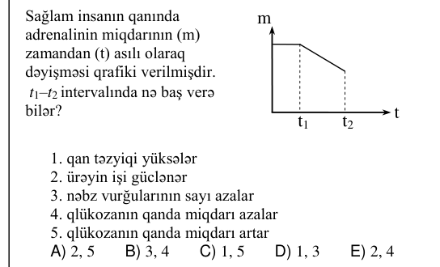
BIO-0075 | İnsan anatomiyası və fiziologiyası | Qan, qan dövranı, tənəffüs | A-dan B-yə keçid hansı halda doğrudur? bütün kapilyarlar alveol kapilyarları 2 ağciyər → venası 3 əzələ kapilyarları 4 aorta 5 venoz → qan arterial qan A B | 1 və 5 | yalnız 4 | 3 və 5 | yalnız 1 | 2 və 4 | B | 3 | bəli |  | 2025-07-13 qəbul, IV qrup, A variantı №16 | sxem/qrafik; cədvəl/parçalanmış mətn | 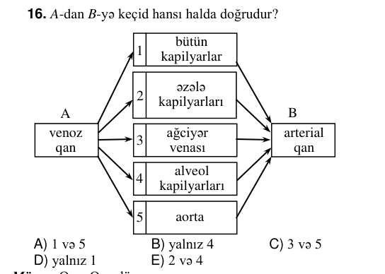
BIO-0100 | İnsan anatomiyası və fiziologiyası | Qan, qan dövranı, tənəffüs | Ortayaşlı sağlam insanda bir dərin nəfəsalma zamanı normada neçə ml (sm³) oksigen ağciyər kapillyarlarına keçir? | 300 | 100 | 75 | 250 | 25 | B | 3 | bəli |  | 2025-06-01 qəbul, IV qrup, A variantı №11
BIO-0017 | İnsan anatomiyası və fiziologiyası | Sinir sistemi və analizatorlar | İ.P. Pavlova görə görmə analizatorunun 3-cü hissəsi böyük yarımkürələrin hansı payında yerləşir? 1 2 3 4 | 3-təpə payı | 1-təpə payı | 3-ənsə payı | 4-gicgah payı | 2-ənsə payı | C | 3 | bəli |  | 2026-07-12 qəbul, IV qrup, A variantı №17 | şəkil/struktur formul | 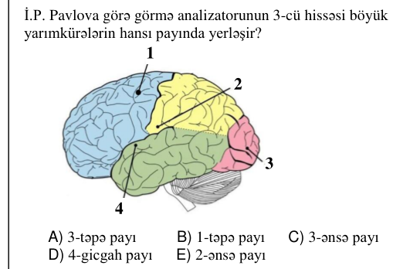
BIO-0047 | İnsan anatomiyası və fiziologiyası | Sinir sistemi və analizatorlar | İnsanın duyğu orqanlarının xəstəliyi deyil: 1. renit 2. enterobioz 3. teniarinxoz 4. sirroz 5. katarakt 6. otoskleroz | 2, 4, 6 | 1, 4, 6 | 1, 5, 6 | 2, 3, 5 | 2, 3, 4 | E | 3 | bəli |  | 2026-06-07 qəbul, IV qrup, A variantı №17 | cədvəl/parçalanmış mətn | 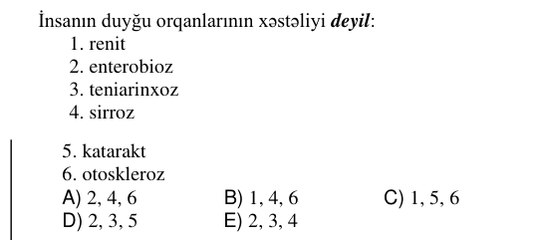
BIO-0098 | İnsan anatomiyası və fiziologiyası | Sinir sistemi və analizatorlar | Mürəkkəb refleks qövsündə iştirak edən 3 müxtəlif növ neyron sinir impulsunu bir-birlərinə ötürür. Refleks qövsünün hansı hissəsində bu neyronların arasında sinapslar yarana bilər? | yalnız M | N | Z | X | yalnız Y | C | 3 | bəli |  | 2025-06-01 qəbul, IV qrup, A variantı №9 | şəkil/struktur formul | 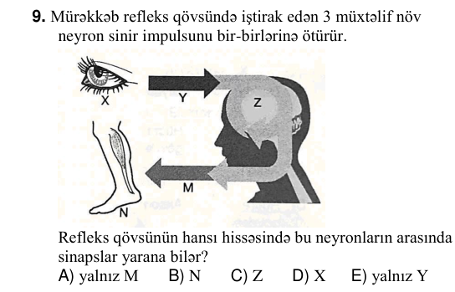
BIO-0011 | İnsan anatomiyası və fiziologiyası | İfrazat sistemi və dəri | Cədvələ əsasən yanlış ifadələri müəyyən edin. Vəzilər Hormonunun çatışmazlığı zamanı əmələ gələn xəstəliklər X miksedema Y akromeqaliya Z şəkərli diabet 1. X vəzisinin ifraz etdiyi hormonlardan birinin çatışmazlığı uşaqlarda ağıl kəmliyinə səbəb ola bilər 2. Öd Z vəzisinin ifraz etdiyi fermentlərin işini fəallaşdırır 3. Y vəzisi “bioloji saat” rolunu oynayan vəzi ilə eyni boşluqda yerləşmir 4. X vəzisinin sintez etdiyi hormonlardan biri kalsitonindir 5. Y vəzisinin ifraz etdiyi hormonlardan biri tiroksindir | 2, 5 | 3, 5 | 1, 2 | 3, 4 | 1, 4 | B | 3 | bəli |  | 2026-07-12 qəbul, IV qrup, A variantı №11 | cədvəl | 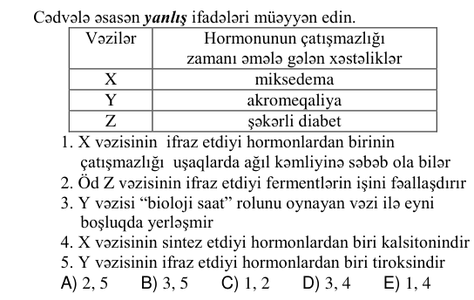
BIO-0033 | İnsan anatomiyası və fiziologiyası | İfrazat sistemi və dəri | İnsanda hansı vəzi həm daxili, həm də xarici sekresiya funksiyasını yerinə yetirir? | böyrəküstü | qalxanabənzər | hipofiz | mədəaltı | timus | D | 3 | bəli |  | 2026-06-07 qəbul, IV qrup, A variantı №3
BIO-0065 | İnsan anatomiyası və fiziologiyası | İfrazat sistemi və dəri | Cədvəldə sağlam insanın böyrək damarları ilə axan qanın tərkibində olan bəzi maddələrin miqdarının müqayisəsi göstərilmişdir. Buna əsasən hansı fikirlər doğrudur? Böyrək damarları Karbon qazı Mineral duzlar və sidik cövhəri Oksigen qazı X azdır çoxdur çoxdur Y çoxdur azdır azdır 1. Y damarı ilə axan qanın tərkibində zərərli maddələr az olur 2. X damarı ilə axan qan bilavasitə aşağı boş venaya tökülür 3. Y damarı qanı bilavasitə qarın aortasından alır 4. X damarı ilə bir dəqiqədə böyrəyə 0,5 l qan gələ bilər 5. Y damarı ilə axan qan aşağı boş venaya tökülür | 3, 4, 5 | 1, 4, 5 | 1, 2, 5 | 2, 3, 4 | 1, 2, 3 | B | 3 | bəli |  | 2025-07-13 qəbul, IV qrup, A variantı №6 | cədvəl | 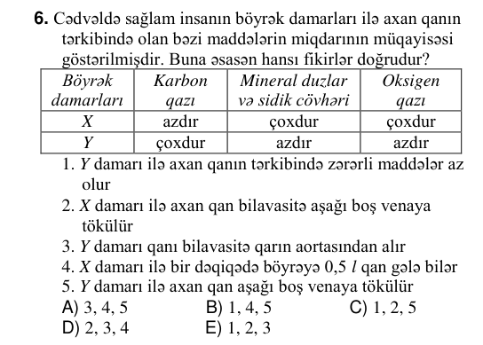
BIO-0002 | Ümumi biologiya | Ekologiya və biosfer | Ammonyakı nitrit turşusuna qədər oksidləşdirən bakteriyalar hansılardır? | parazit | fototrof | nitrifikasiya | kükürd bakteriyaları | dəmir bakteriyaları | C | 3 | bəli |  | 2026-07-12 qəbul, IV qrup, A variantı №2
BIO-0050 | Ümumi biologiya | Ekologiya və biosfer | Çobanyastığının bal arısı tərəfindən tozlandırılması canlılar arasındakı münasibətlərdən hansına aiddir? | kommensalizm | parazitizm | mutualizm | neytralizm | amensalizm | C | 3 | bəli |  | 2026-06-07 qəbul, IV qrup, A variantı №20
BIO-0078 | Ümumi biologiya | Ekologiya və biosfer | Ekoloji piramidada canlılar hərflərlə verilmişdir. L K F N M Piramidaya əsasən hansı mülahizələr doğrudur? 1. N canlısı üzərinə düşən Günəş enerjisinin 1%-dən istifadə edir 2. M canlısı atmosferi oksigenlə zənginləşdirə bilər 3. L canlısı yırtıcı ola bilər 4. F canlısı II dərəcəli konsumentdir 5. K canlısında olan enerjinin 5-20%-i F canlısına keçir | 2, 3, 4 | 1, 3, 4 | 1, 2, 5 | 3, 4, 5 | 1, 2, 3 | A | 3 | bəli |  | 2025-07-13 qəbul, IV qrup, A variantı №19 | sxem/qrafik; cədvəl/parçalanmış mətn | 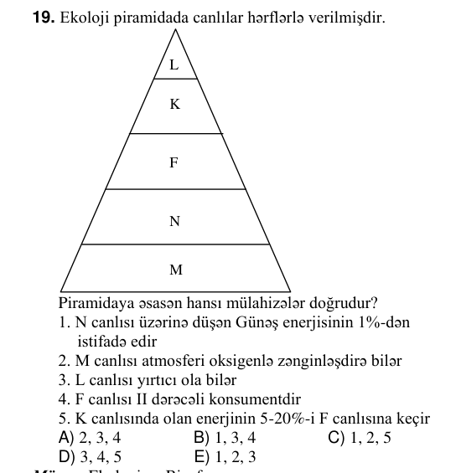
BIO-0094 | Ümumi biologiya | Ekologiya və biosfer | Uyğunluğu müəyyən edin. 1. Produsent 2. Redusent a. üzvi maddələri minerallaşdırır b. fitoplankton c. yalnız heterotrof qidalanır d. sürmə göbələyi e. hidrogen bakteriyası | 1 – a, c; 2 – b, d, e | 1 – b, e; 2 – a, c | 1 – b; 2 – a, c, e | 1 – a, b, d; 2 – c, e | 1 – b, d, e; 2 – a, c | B | 3 | bəli |  | 2025-06-01 qəbul, IV qrup, A variantı №5
BIO-0080 | Ümumi biologiya | Genetika | Uyğunluğu müəyyən edin. 1. I qan qrupu 2. III qan qrupu a. iki cür genotipli ola bilər b. plazmasında anti-A və anti-B antitelləri (anticisimləri) olan qan qrupuna malik insana donor ola bilər c. eritrositlərində yalnız B antigeni olur d. eritrositlərində yalnız antigen A olan qan qrupuna malik insana donor ola bilər e. plazmasında yalnız anti-B antiteli (anticismi) olan qan qrupuna malik insana donor ola bilər | 1 – b, d, e; 2 – a, c | 1 – b, d; 2 – a, c, e | 1 – c, e; 2 – a, b, d | 1 – a, c; 2 – b, d, e | 1 – a, c, e; 2 – b, d | A | 3 | bəli |  | 2025-07-13 qəbul, IV qrup, A variantı №21 |  |  | 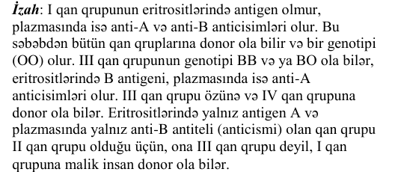
BIO-0104 | Ümumi biologiya | Genetika | Nəsil şəcərəsində insanların qan qruplarının fenotipləri verilmişdir. Rəqəmlərlə işarə olunmuş hansı insanın (insanların) qan qrupunun genotipini dəqiq təyin etmək olmaz? IV II II 1 2 III II 3 4 IV III | yalnız 1 | 1, 2 | 3, 4 | yalnız 2 | 1, 4 | A | 3 | bəli |  | 2025-06-01 qəbul, IV qrup, A variantı №15 | izahda: sxem/qrafik; cədvəl/parçalanmış mətn | 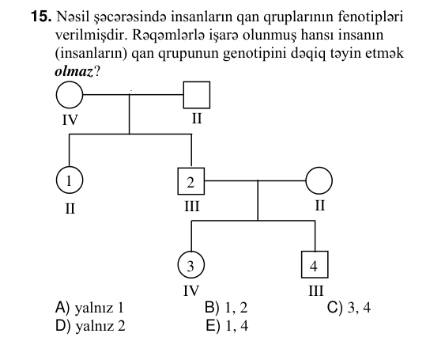 | 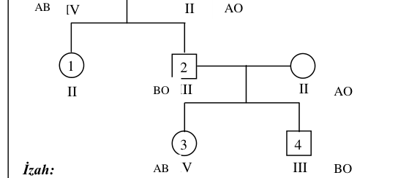
BIO-0024 | Ümumi biologiya | Hüceyrənin biokimyası | DNT molekulunun bir hissəsində hidrogen rabitələrinin sayı adeninli nukleotidlərin sayı ikiqat hidrogen rabitələrinin sayı üçqat hidrogen rabitələrinin sayı 10000 2000 X Y X+Y cəmini hesablayın. |  |  |  |  |  | 4000 | 3 | bəli |  | 2026-07-12 qəbul, IV qrup, A variantı №24 | cədvəl | 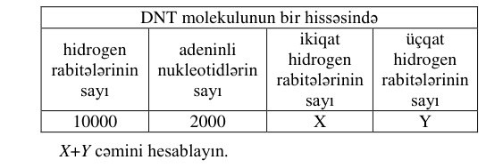 | 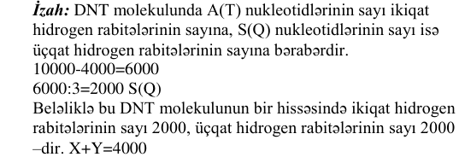
BIO-0056 | Ümumi biologiya | Hüceyrənin biokimyası | DNT molekulunda azot əsaslarının əmələ gətirdiyi rabitələrin sayı hidrogen rabitələrinin ümumi sayı pentozaların əmələ gətirdiyi rabitələrin sayı 4400 2400 X X-i hesablayın. |  |  |  |  |  | 5998 | 3 | bəli |  | 2026-06-07 qəbul, IV qrup, A variantı №26 | cədvəl |  | 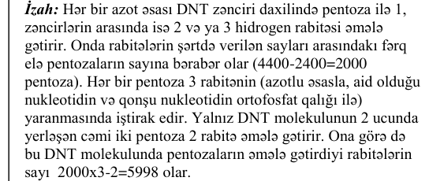
BIO-0063 | Ümumi biologiya | Hüceyrənin biokimyası | Bir polipeptidin sintezində istifadə olunan aminturşu sayını hesablamaq üçün bilmək lazımdır: 1. mRNT-dəki kodon sayını 2. gendə nukleotid sayını 3. yaranan peptid rabitələrin sayını 4. translyasiya prosesində iştirak edən nRNT-nin müxtəliflik sayını 5. ribosomların sayını | 2, 3, 5 | 1, 2, 3 | 1, 2, 4 | 2, 4, 5 | 1, 3, 5 | B | 3 | bəli |  | 2025-07-13 qəbul, IV qrup, A variantı №4
BIO-0013 | Ümumi biologiya | Mövzulararası əlaqə | Hansı xəstəliklərin törədiciləri 8 növ nukleotidə malik ola bilər? 1. qrip 2. vərəm 3. vəba 4. QİÇS 5. çiçək 6. difteriya | 3, 4, 5 | 1, 2, 6 | 1, 2, 4 | 1, 4, 5 | 2, 3, 6 | E | 3 | bəli |  | 2026-07-12 qəbul, IV qrup, A variantı №13 | cədvəl/parçalanmış mətn | 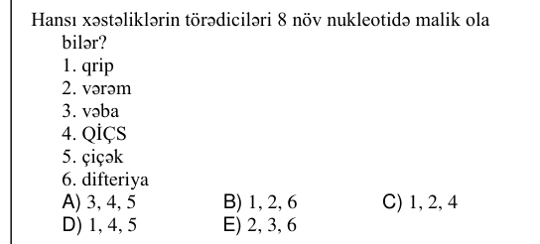
BIO-0015 | Ümumi biologiya | Mövzulararası əlaqə | Doğru ifadələri müəyyən edin. 1. Somatotrop hormonunun çatışmaması immun reaksiyalarını zəiflədir 2. Adrenalin ürək vurğularının sayını artırır 3. Histidin amin turşusunun çatışmazlığı qanda hemoqlobinin miqdarını artırır 4. Adrenalin qanda qlükozanın miqdarını azaldır 5. A vitamininin çatışmaması faqositlərin funksiyasını zəiflədir | 2, 4, 5 | 3, 4, 5 | 1, 2, 4 | 2, 3, 4 | 1, 2, 5 | E | 3 | bəli |  | 2026-07-12 qəbul, IV qrup, A variantı №15
BIO-0068 | Ümumi biologiya | Mövzulararası əlaqə | Diploid (2n) xromosom sayı 80 olan dişi göyərçində mitoz bölünmə zamanı: Bölünməyə məruz qalan başlanğıc hüceyrələrin sayı Anafazada X cinsi xromosomların cəmi Anafazada autosom xromosomların cəmi 4 A B B–A fərqini hesablayın. | 632 | 608 | 616 | 308 | 312 | C | 3 | bəli |  | 2025-07-13 qəbul, IV qrup, A variantı №9 | cədvəl | 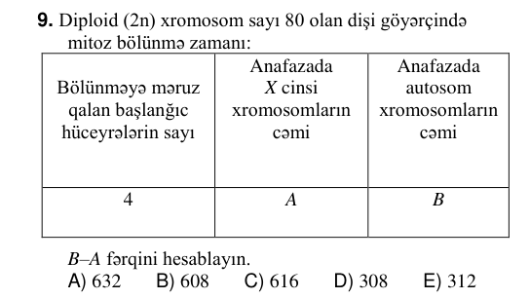
BIO-0097 | Ümumi biologiya | Mövzulararası əlaqə | Sxemdə verilmiş proseslərlə bağlı hansı mülahizə sağlam insan üçün yanlışdır? aminturşusu CO₂+H₂O+azotlu birləşmələr zülal → 2 1 3 | 3 – bilavasitə ağız boşluğunda baş verir | 1 – həzm kanalında baş verir | 1 – katabolik prosesdir | 2 – ribosomlarda baş verir | 2 – plastik mübadiləyə aiddir | A | 3 | bəli |  | 2025-06-01 qəbul, IV qrup, A variantı №8 | oxun şərti (üstündəki/altındakı mətn); sxem/qrafik; cədvəl/parçalanmış mətn | 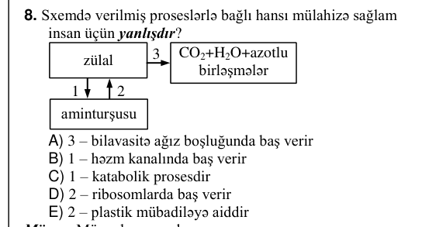
BIO-0105 | Ümumi biologiya | Mövzulararası əlaqə | Ondatra hüceyrəsinin hansı orqanoidlərində zülalın biosintezi gedir? | Holci kompleksi, xloroplast | xloroplast, hamar endoplazmatik şəbəkə | mitoxondri, hamar endoplazmatik şəbəkə | ribosom, xloroplast | ribosom, mitoxondri | E | 3 | bəli |  | 2025-06-01 qəbul, IV qrup, A variantı №16
BIO-0008 | Ümumi biologiya | Seleksiya | Sxemə əsasən düzgün kəsişmələri müəyyən edin. Uzaq hibridləşmə zamanı alınan fərdlərdə üzə çıxa bilər Saf xətlərarası çarpazlaşdır- mada üzə çıxa bilər Yalnız bitkilərdə müşahidə olunur İnbridinq nəticəsində alınan fərdlərdə müşahidə olunur Heterozis effekti 1 2 3 4 | 1, 4 | 3, 4 | 1, 3 | 1, 2 | 2, 4 | D | 3 | bəli |  | 2026-07-12 qəbul, IV qrup, A variantı №8 | sxem/qrafik; cədvəl/parçalanmış mətn | 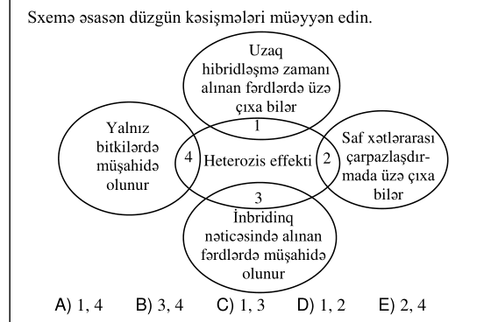
BIO-0031 | Ümumi biologiya | Seleksiya | Düzgün kəsişmələri müəyyən edin. Arzu olunan əlamətləri möhkəmləndirir Homoziqot genotipli fərdlərin sayını artırır Heteroziqot genotipli fərdlərin sayını artırır Tozcuq dənəsi və rüşeym kisəsi ayrı-ayrı çiçəklərdə əmələ gələn bitkilərdə tətbiq olunur Fərdi seçmə 1 2 3 4 | 1, 2 | 3, 4 | 2, 3 | 1, 4 | 1, 3 | A | 3 | bəli |  | 2026-06-07 qəbul, IV qrup, A variantı №1 | sxem/qrafik; cədvəl/parçalanmış mətn | 
BIO-0021 | Ümumi biologiya | Sitologiya | Uyğunluğu müəyyən edin. 1. İnterfaza 2. Profaza 3. Anafaza a. Hüceyrə orqanoidlərinin sayı artır b. Bölünmə vətərləri yaranmağa başlayır c. DNT ikiləşir d. Xromosomların sayı iki dəfə artır e. DNT sapları spirallaşır | 1 – a, c; 2 – b, e; 3 – d | 1 – a, e; 2 – c; 3 – b, d | 1 – b, c; 2 – e; 3 – a, d | 1 – d; 2 – b, c; 3 – a, e | 1 – b, c; 2 – a; 3 – d, e | A | 3 | bəli |  | 2026-07-12 qəbul, IV qrup, A variantı №21
BIO-0042 | Ümumi biologiya | Sitologiya | DNT molekulunda ölçüsü quaninin ölçüsünə bərabər olan azot əsası olmasaydı, “üzünün köçürülməsi” prosesində neçə növ azot əsası iştirak edərdi? | 4 | 2 | 5 | 8 | 3 | B | 3 | bəli |  | 2026-06-07 qəbul, IV qrup, A variantı №12
BIO-0076 | Ümumi biologiya | Sitologiya | Hansı mülahizə xloroplastlar üçün doğrudur? | daxili membranı kristlər əmələ gətirir | nuklein turşularından yalnız RNT-yə rast gəlinir | hüceyrə tənəffüsünü təmin edir | membransız orqanoidi olmur | daxili möhtəviyyatı stroma adlanır | E | 3 | bəli |  | 2025-07-13 qəbul, IV qrup, A variantı №17
BIO-0091 | Ümumi biologiya | Sitologiya | Hansı canlılarda hüceyrə divarına rast gəlinər? 1. Parmeliya 2. Lyambliya 3. Sianobakteriya 4. Plevrakokk 5. Amöb | 2, 4 | 1, 4, 5 | 1, 3, 4 | 2, 5 | 1, 3, 5 | C | 3 | bəli |  | 2025-06-01 qəbul, IV qrup, A variantı №2
BIO-0067 | Ümumi biologiya | Təkamül və həyatın əmələ gəlməsi | Sxemə əsasən X, Y, Z ola bilər: Ekoloji növəmələgəlmə Areal parçalanır Bəli Bəli Xeyr Xeyr X K Y Z Bəli Xeyr Areal dəyişmir | X – qara arıquşu; Y – Qış beresi ; Z – qaiçka | X – daur qaraşamı; Y – abıca; Z – kəkilli arıquşu | X – kəkilli arıquşu; Y – inciciçəyinin növləri; Z – daur qaraşamı | X – qaiçka; Y – abıca; Z – kəkilli arıquşu | X – inciçiçəyinin növləri; Y – daur qaraşamı; Z – Qarabağ atı | C | 3 | bəli |  | 2025-07-13 qəbul, IV qrup, A variantı №8 | sxem/qrafik; cədvəl/parçalanmış mətn | 
BIO-0010 | Ümumi biologiya | Çoxalma və inkişaf | Aşağıdakı proseslərdən hansılar sağlam qadında hamiləliyin üçüncü ayının əvvəlindən başlayaraq baş verir? 1. Rüşeym uşaqlığın divarına yapışır 2. Xovların bir hissəsindən cift əmələ gəlir 3. Rüşeym dövrü başlayır 4. Rüşeymdə ikikameralı ürək yaranır 5. Döl mərhələsi başlayır | 3, 5 | 1, 4 | 2, 4 | 2, 5 | 1, 3 | D | 3 | bəli |  | 2026-07-12 qəbul, IV qrup, A variantı №10
BIO-0051 | Ümumi biologiya | Çoxalma və inkişaf | Cinsi çoxalmada əmələ gələn hansı canlının genotipi yalnız ana fərdin qametinin genotipi ilə eyni olar? | çöl göyərçininin | xanı balığının | yexidnanın | adadovşanının | erkək bal arısının | E | 3 | bəli |  | 2026-06-07 qəbul, IV qrup, A variantı №21
BIO-0052 | Ümumi biologiya | Çoxalma və inkişaf | Hansı müddəaları normal inkişaf edən altı aylıq qız uşağına aid etmək olar? 1. Yumurtalıqlarında yetişməmiş yumurtahüceyrələr olur 2. İnkişafının postembrional dövrü embrional dövründən uzundur 3. Süd dişləri çıxmağa başlayır 4. Böyük azı dişləri çıxmağa başlayır 5. Qarışıq sekresiya vəzilərinə malikdir 6. Yasli dövrünü keçirir | 1, 3, 5 | 1, 4, 5 | 1, 3, 6 | 2, 4, 6 | 2, 3, 6 | A | 3 | bəli |  | 2026-06-07 qəbul, IV qrup, A variantı №22
BIO-0070 | Ümumi biologiya | Çoxalma və inkişaf | Erkək fərdləri heteroqamet olan diploid ikievli çiçəkli bitki toxumunun endosperminin genotipi XXY olarsa, bu toxumdan əmələ gələn bitkidə: | tozcuq borusu yarana bilər | yalnız mikrosporlar yaranar | ikicinsli çiçəklər olar | ikiqat mayalanma gedə bilər | yalnız dişicikli çiçəklər olar | B | 3 | bəli |  | 2025-07-13 qəbul, IV qrup, A variantı №11
BIO-0081 | Ümumi biologiya | Çoxalma və inkişaf | X-də baş verir: 1. Aybaşı tsiklinin ikinci fazası 2. Mayalanma 3. Döl dövrünün başlanması 4. Sarı cismin əmələ gəlməsi | 1, 4 | 1, 3 | 2, 4 | 2, 3 | 1, 2 | A | 3 | bəli |  | 2025-07-13 qəbul, IV qrup, A variantı №22 | şəkil/struktur formul | 
BIO-0103 | Ümumi biologiya | Çoxalma və inkişaf | Sağlam qadının aybaşı tsiklinin fazalarında uşaqlıq divarının vəziyyəti təsvir olunmuşdur. Doğru mülahizələri müəyyən edin. I. Z sarı cisim fazasıdır II. Z fazasında yumurtahüceyrə uşaqlıq borusunda ola bilər III. X fazasının sonunda uşaqlığın divarı maksimal qalınlığa çatır IV. Ovulyasiya üçün ən əlverişli vaxt Z fazasının sonudur V. Y fazası 11 yaşlı qızda baş verə bilər | I, II, IV | I, II, V | II, III, IV | I, IV, V | I, III, IV | B | 3 | bəli |  | 2025-06-01 qəbul, IV qrup, A variantı №14 | şəkil/struktur formul | 

